Hoja1
 | UNIVERSIDAD NACIONAL AGRARIA DE LA SELVA
 | UNIDAD DE ABASTECIMIENTO
 | Carretera Central Km. 1.21 - Tingo María - Huánuco
 | correo: cotizaciones@unas.edu.pe
 |  |  |  | N° | DIA | MES | Año
SOLICITUD DE COTIZACIÓN Nº02-2026-UA-(BIENES) |  |  |  | 002 | 03 | 02 | 2026
Cel.: 918425152 |  |  |  | NOMBRE O RAZON SOCIAL:
RUC: 20172356720 |  |  |  | DIRECCION:
e-mail: cotizaciones@unas.edu.pe |  |  |  | FAX/TELEFAX
ADQUISICION DE POLOS INSTITUCIONALES PARA EL PERSONAL DE ABASTECIMIENTO DE LA UNAS |  |  |  | EMAIL:
 |  |  |  | RUC:
Nº | DESCRIPCIÓN | U.M | CANTIDAD | CUMPLE ESPECIFICACIONES TECNICAS |  | PRECIO UNITARIO | MONTO TOTAL
1 | FICHAS PARA LECTOR OPTICO LECTODARA 2500 | UNIDAD | 4000 |  |  |  | 0.00
Importe Total S / |  |  |  |  |  |  | 0.00
Los precios deben ser expresados en Nuevos Soles , incluidos IGV, gastos de transporte y todos los gastos que puedan incidir en la entrega del bien.
LUGAR DE ENTREGA DEL BIEN: ALMACEN DE NUESTRA UNIVERSIDAD UBICADO EN LA CARRETERA CENTRAL KM 1.21 TINGO MARIA
INDICAR SI LOS PRECIOS INCLUYEN IGV: EXONERADO DE IGV |  |  |  |  |  |  | NO
Marque con un aspa si esta en condiciones de cotizar o no respectivamente, devolver este documento firmado :
 | COTIZAR | X
 | NO COTIZAR

CONDICIONES DE LA PRESTACION:
 | PLAZO DE ENTREGA DEL BIEN (EN DIAS)
 | GARANTÍA (EN AÑOS, MESES Y DIAS)
 | PLAZO DE REPOSICION (EN DIAS)
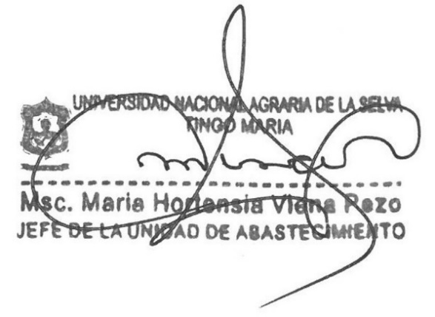

 |  |  |  | Firma y Sello del proveedor

